7.3 Graphique 1
7.3 L'évaluation en français et en mathématiques en début de sixième

[1] Maîtrise des connaissances et des compétences en français, octobre 2019

 | Maîtrise insuffisante | Maîtrise fragile | Maîtrise satisfaisante | Très bonne maîtrise
Groupe 5 (20% des collèges les plus favorisés) | 0.7 | 6.8 | 73.4 | 19.0
Groupe 4 | 1.3 | 11.0 | 75.1 | 12.6
Groupe 3 | 1.8 | 14.0 | 74.3 | 10.0
Groupe 2 | 2.3 | 17.1 | 72.6 | 8.0
Groupe 1 (20% des collèges les moins favorisés) | 5.2 | 24.8 | 65.4 | 4.6
Privé sous contrat | 0.9 | 8.0 | 74.5 | 16.5
Public hors EP (1) | 1.8 | 13.6 | 73.4 | 11.3
REP (1) | 4.4 | 22.7 | 67.3 | 5.6
REP + (1) | 7.6 | 29.4 | 60.1 | 2.9
"A l'heure" | 1.7 | 12.1 | 74.1 | 12.1
En retard | 9.1 | 41.9 | 48.1 | 0.9
Filles | 1.4 | 10.8 | 74.3 | 13.5
Garçons | 3.0 | 17.6 | 70.2 | 9.3
Rappel 2018 | 1.5 | 11.8 | 71.2 | 15.5
Ensemble | 2.2 | 14.3 | 72.2 | 11.3

► Champ : France métropolitaine + DROM + Polynésie française et Saint-Pierre-et-Miquelon , Public + Privé sous contrat.
1. EP : éducation prioritaire ; REP : réseau d'éducation prioritaire ; REP + : réseau d'éducation prioritaire renforcé.
Lecture : 72,2 % des élèves de sixième ont une maîtrise satisfaisante des connaissances et compétences en français.
 | © DEPP
Source : évaluation exhaustive de début de sixième, octobre 2019, MENJS-MESRI-DEPP.

7.3 Graphique 2
7.3 L'évaluation en français et en mathématiques en début de sixième

[2] Maîtrise des connaissances et des compétences en mathématiques, octobre 2019

 | Maîtrise insuffisante | Maîtrise fragile | Maîtrise satisfaisante | Très bonne maîtrise
Groupe 5 (20% des collèges les plus favorisés) | 1.0 | 16.2 | 64.0 | 18.7
Groupe 4 | 1.7 | 23.5 | 62.8 | 12.0
Groupe 3 | 2.3 | 27.8 | 60.5 | 9.5
Groupe 2 | 3.0 | 33.2 | 56.5 | 7.2
Groupe 1 (20% des collèges les moins favorisés) | 6.3 | 44.5 | 45.2 | 4.0
Privé sous contrat | 1.4 | 19.2 | 63.9 | 15.5
Public hors EP (1) | 2.2 | 27.0 | 59.8 | 11.0
REP (1) | 5.4 | 42.0 | 47.8 | 4.8
REP + (1) | 9.6 | 50.6 | 37.5 | 2.3
"À l'heure" | 2.2 | 25.7 | 60.6 | 11.5
En retard | 10.0 | 61.2 | 27.8 | 1.0
Filles | 2.2 | 28.2 | 60.6 | 9.0
Garçons | 3.3 | 28.4 | 55.9 | 12.5
Rappel 2018 | 2.6 | 25.1 | 61.1 | 11.2
Ensemble | 2.8 | 28.3 | 58.2 | 10.8

► Champ : France métropolitaine + DROM + Polynésie française et Saint-Pierre-et-Miquelon , Public + Privé sous contrat.
1. EP : éducation prioritaire ; REP : réseau d'éducation prioritaire ; REP + : réseau d'éducation prioritaire renforcé.
Lecture : 58,2 % des élèves de sixième ont une maîtrise satisfaisante des connaissances et compétences en mathématiques.
Source : évaluation exhaustive de début de sixième, octobre 2019, MENJS-MESRI-DEPP.

7.3 Cartes 3
7.3 L'évaluation en français et en mathématiques en début de sixième

[3] - Proportion d'élèves présentant une maîtrise satisfaisante ou très bonne en français et en mathématiques selon l'académie

Code académie | Libellé académie | Français | Mathématiques
43 | MAYOTTE | 30.5 | 11.9
33 | GUYANE | 51.5 | 30.1
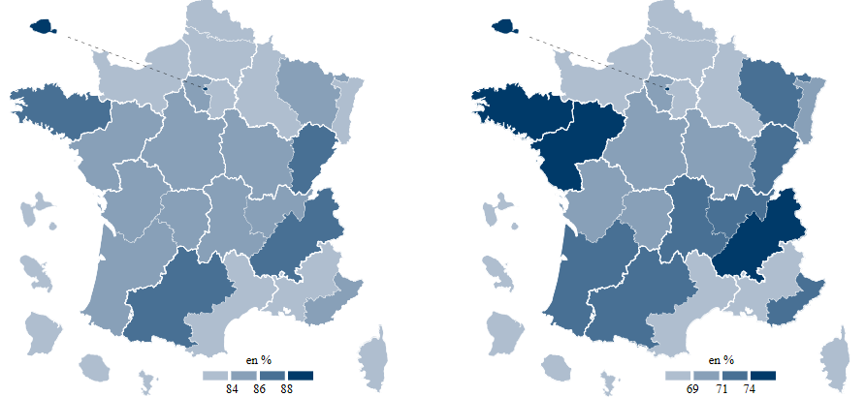
41 | POLYNESIE FRANCAISE | 65.4 | 47.5
32 | GUADELOUPE | 72.1 | 51.9
31 | MARTINIQUE | 75.1 | 53.1
28 | REUNION | 75.3 | 55.1
27 | CORSE | 82.9 | 60.9
24 | CRETEIL | 82.2 | 62.5
20 | AMIENS | 79.4 | 62.9
09 | LILLE | 79.6 | 64.9
02 | AIX-MARSEILLE | 83.0 | 65.7
19 | REIMS | 83.1 | 66.1
05 | NORMANDIE | 82.0 | 67.4
11 | MONTPELLIER | 83.1 | 67.9
15 | STRASBOURG | 82.5 | 69.5
07 | DIJON | 84.3 | 69.7
22 | LIMOGES | 85.5 | 69.8
18 | ORLEANS-TOURS | 85.2 | 70.1
13 | POITIERS | 84.1 | 70.5
25 | VERSAILLES | 85.6 | 70.8
23 | NICE | 85.8 | 71.2
12 | NANCY-METZ | 84.7 | 71.5
06 | CLERMONT FERRAND | 85.5 | 71.6
10 | LYON | 85.4 | 72.6
03 | BESANCON | 86.2 | 72.6
04 | BORDEAUX | 85.9 | 72.9
16 | TOULOUSE | 86.1 | 73.8
08 | GRENOBLE | 86.3 | 74.1 | Ensemble : 83,5 % | Ensemble : 69,0 %
17 | NANTES | 85.7 | 75.0 | ► Champ : France métropolitaine + DROM + Polynésie française et Saint-Pierre-et-Miquelon , Public + Privé sous contrat.
14 | RENNES | 88.0 | 76.0 | Source : évaluation exhaustive de début de sixième, octobre 2019, MENJS-MESRI-DEPP.
01 | PARIS | 90.1 | 78.3
44 | SAINT-PIERRE-ET-MIQUELON | 86.4 | 80.0

